dokument
HARMONOGRAM REALIZACJI WSPARCIA
Nazwa Beneficjenta | Stowarzyszenie Synergia
Nazwa konkursu | Konkurs nr 1/2024 pn. „Wspieramy aktywność”
Kierunek pomocy | Zwiększenie samodzielności osób z niepełnosprawnościami
Typ projektu | Wsparcie realizowane poza placówką (w szczególności: szkolenia, kursy, warsztaty, grupowe i indywidualne zajęcia, usługi wspierające)
Tytuł projektu | Sięgamy po kompetencje
Nazwa wsparcia | Warsztaty kompetencji interpersonalnych
Data (dd.mm.rrrr) | Miejsce realizacji usługi |  | Godziny prowadzenia usługi |  | Liczba godzin | Numer grupy | Liczba uczestników | Prowadzący
 | Miejscowość | Ulica i nr | Od godz. | Do godz.
13/08/2025 | LUBLIN | INŻYNIERSKA 5 | 13:00:00 | 19:30:00 | 6 | 3 | 10 | JUSTYNA BIELAK
18/08/2025 | LUBLIN | INŻYNIERSKA 5 | 13:00:00 | 19:30:00 | 6 | 3 | 10 | JUSTYNA BIELAK
22/08/2025 | LUBLIN | INŻYNIERSKA 5 | 13:00:00 | 19:30:00 | 6 | 3 | 10 | JUSTYNA BIELAK
29/08/2025 | LUBLIN | INŻYNIERSKA 5 | 13:00:00 | 19:30:00 | 6 | 3 | 10 | JUSTYNA BIELAK
05/09/2025 | LUBLIN | INŻYNIERSKA 5 | 14:30:00 | 21:00:00 | 6 | 3 | 10 | JUSTYNA BIELAK
 |  |  |  | RAZEM | 30
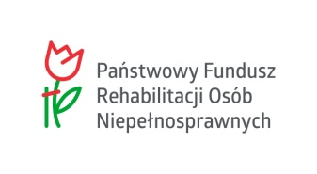

 | Sięgamy po kompetencje

